Solicitud gráfica
 | Área: | Matemáticas |  |  | Fecha:
 | Grado: | 11
 | Título del tema: | Números Reales |  |  | ¿Cuaderno de estudio o recurso? | Recurso
 | Editor: | Cristhian Bello |  |  | Motor del recurso | F6

 | Código guión o recurso: | MA_11_02_REC180 | ← Para determinar este código, visite la hoja de Ayuda
 |  |  |  |  | ESPECIFICACIÓN DE ARCHIVOS A ENTREGAR
Núm. | Archivo Shutterstock o ruta en web | Imagen para: | Tipo | Formato | Nombre imagen SMALL | Tamaño imagen SMALL | Nombre imagen ZOOM | Tamaño imagen ZOOM | Descripción | Observaciones
IMG01 | Ver observaciones | Recurso F6 | Ilustración | Horizontal | MA_11_02_REC180_IMG01n.jpg | 800 x 460 px | MA_11_02_REC180_IMG01a.jpg |  | 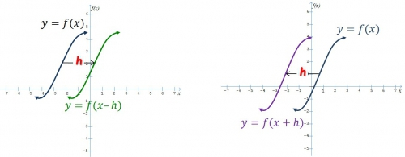 | Realizar una grafica similar a esta
IMG02 | Ver observaciones | Recurso F6 | Ilustración | Horizontal | MA_11_02_REC180_IMG02n.jpg | 800 x 460 px | MA_11_02_REC180_IMG02a.jpg |  | Graficas de las funciones f(x)=raiz cuadrada de (x); g(x)=raiz cuadrada de (x+2) y h(x)=raiz cuadrada de (x-3) | Una animacion en donde primero aparezca la funcion f(x) y se traslade horizontalmente y forme la funcion g(x). Luego aparezca la funcion f(x) de nuevo y se traslade horizontalmente para formar la funcion h(x). Al lado de cada grafica la etiqueta de la formula de cada funcion.
IMG03 | Ver observaciones | Recurso F6 | Ilustración | Horizontal | MA_11_02_REC180_IMG03n.jpg | 800 x 460 px | MA_11_02_REC180_IMG03a.jpg |  | Grafica de las funciones f(x)=raiz cuadrada de x; y h(x)=raizcuadrada de -x | Una animacion en donde primero aparezca la funcion f(x) y se refleje por el eje Y para formar a h(x). Al lado de cada grafica la etiqueta de la formula de cada funcion.
IMG04 | Ver observaciones | Recurso F6 | Ilustración | Horizontal | MA_11_02_REC180_IMG04n.jpg | 800 x 460 px | MA_11_02_REC180_IMG04a.jpg |  | Grafica de las funciones f(x)=raiz cuadrada de(1- x^2); g(x)=raizcuadrada de (1- 4x^2); y h(x)=raizcuadrada de (1-(x^2/9))
IMG05 | Ver observaciones | Recurso F6 | Ilustración | Horizontal | MA_11_02_REC180_IMG05n.jpg | 800 x 460 px | MA_11_02_REC180_IMG05a.jpg |  | 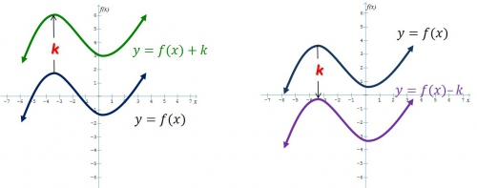 | Dibujar dos graficas similares a estas
IMG06 | Ver observaciones | Recurso F6 | Ilustración | Horizontal | MA_11_02_REC180_IMG06n.jpg | 800 x 460 px | MA_11_02_REC180_IMG06a.jpg |  | Grafica de las funciones f(x)=x^2; g(x)=x^2+2 y h(x)=x^2-3 | Una animacion en donde primero aparezca la funcion f(x) y se traslade verticalmente y forme la funcion g(x). Luego aparezca la funcion f(x) de nuevo y se traslade verticalemnte para formar la funcion h(x). Al lado de cada grafica la etiqueta de la formula de cada funcion.
IMG07 | Ver observaciones | #REF! | Ilustración | Horizontal | MA_11_02_REC180_IMG07n.jpg | 800 x 460 px | MA_11_02_REC180_IMG07a.jpg |  | Grafica de las funciones f(x)=raiz cuadrada de x; y h(x)=-raizcuadrada de x | Una animacion en donde primero aparezca la funcion f(x) y se refleje por el eje X para formar a h(x). Al lado de cada grafica la etiqueta de la formula de cada funcion.
IMG08 | Ver observaciones | Recurso F6 | Ilustración | Horizontal | MA_11_02_REC180_IMG08n.jpg | 800 x 460 px | MA_11_02_REC180_IMG08a.jpg |  | Grafica de las funciones | Una animacion en donde primero aparezca la funcion f(x) y se expanda y forme la funcion g(x). Luego aparezca la funcion f(x) de nuevo y se comprima para formar la funcion h(x). Al lado de cada grafica la etiqueta de la formula de cada funcion.
IMG09 | 198750764 | Recurso F6 | Ilustración | Horizontal | MA_11_02_REC180_IMG09n.jpg | 800 x 460 px | MA_11_02_REC180_IMG09a.jpg |  |  | Ninguna
IMG10 | Ver observaciones | Recurso F6 | Ilustración | Horizontal | MA_11_02_REC180_IMG10n.jpg | 800 x 460 px | MA_11_02_REC180_IMG10a.jpg |  | Grafica de la funcion h(x)=500*parteentera(x/500) | Dominio [0,100], rango [0,3000]
IMG11 | Ver observaciones | Recurso F6 | Ilustración | Horizontal | MA_11_02_REC180_IMG11n.jpg | 800 x 460 px | MA_11_02_REC180_IMG11a.jpg |  | Grafica de la funcion f(x)=parteentera(x)
IMG12 | Ver observaciones | Recurso F6 | Ilustración | Horizontal | MA_11_02_REC180_IMG12n.jpg | 800 x 460 px | MA_11_02_REC180_IMG12a.jpg |  | Grafica de la funcion j(x)=parteentera(x/15) | Dominio [0,100] y rango [0,6]

